使い方（入力例）
※以下の項目は数字を入力した際、下記設定の桁数未満であれば、左から「0」埋めされます。
・証記載市町村番号：6桁
・受給者証番号 ：10桁
・保険者番号 ：6桁
・被保険者番号 ：10桁
申請のあった対象者からヒアリングを行って介護保険担当課へ問い合わせする際に必要な項目を入力します。
※これらの項目は未入力でも給付費の計算は行われます。
サービス種類の貼付け用として利用可能です。
○計算シートの記入例を以下に示します。
※複数のサービス提供年月を管理する場合は「計算シート」をコピーしてください

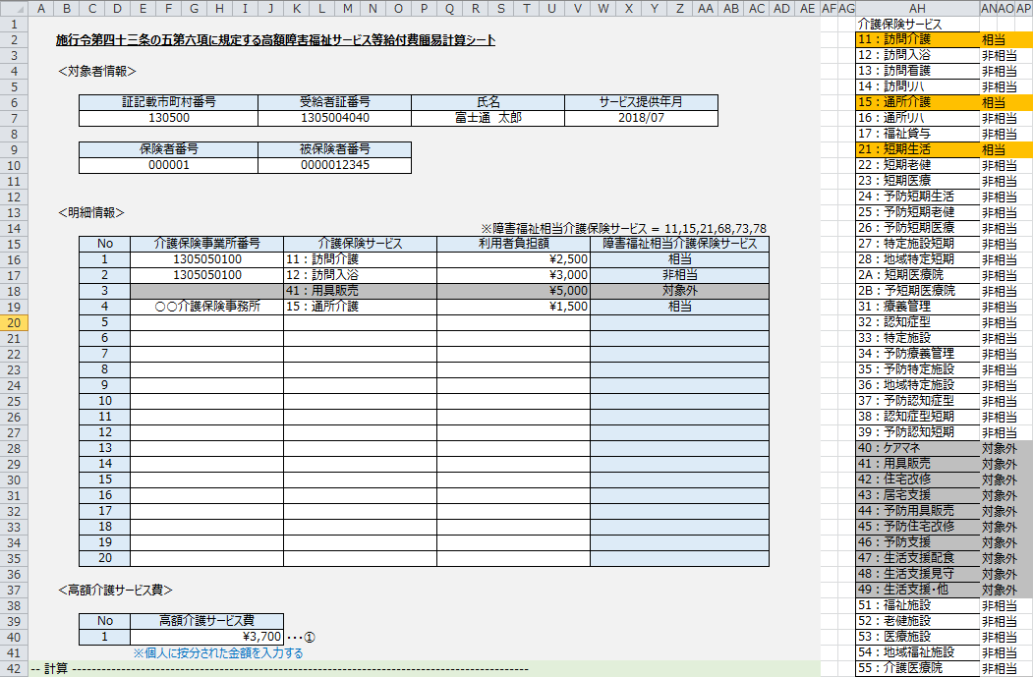

選択した介護保険サービスが障害福祉相当介護保険サービスに相当、非相当もしくは対象外かを自動判定して表示されます。

介護保険事業所番号を入力してください。
※未入力でも給付費の計算は行われます。
※数字を入れた際、10桁未満であれば、左から「0」埋めされます。
※事業所番号が分からない場合、事業所名の入力も可能です。

サービス種類の貼付け欄のからコピーで入力することも可能です。（※リストの内容と異なる入力はエラーとなります。下記イメージ）
※貼付け時は右クリックで「貼付けのオプション」より「値」を選択して貼り付けてください。そのまま貼り付けると書式（列の色制御）が崩れます。

一覧から介護保険サービスを選択してください。
選択された介護保険サービスが障害福祉相当介護保険サービスに相当、非相当もしくは対象外であるか自動判定されます。

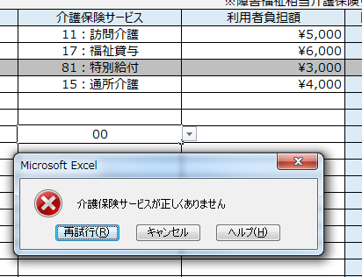

申請のあった対象者に按分された高額介護サービス費を入力します。
※利用者負担額の合計（相当・非相当の合計）より大きい値は入力できません。

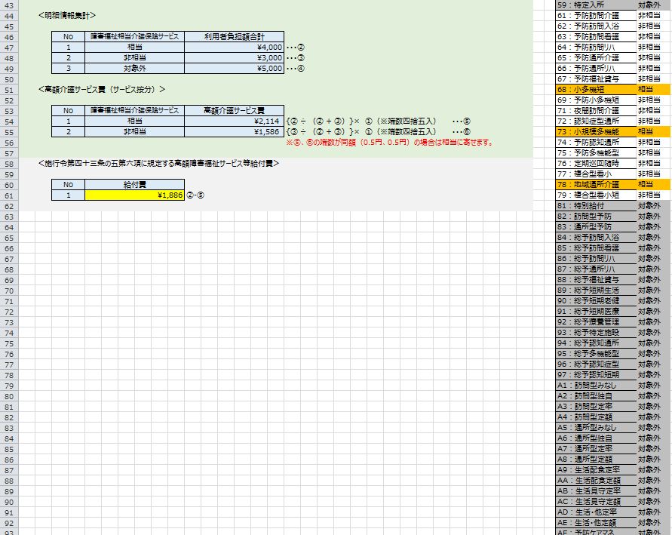
明細情報欄に入力した利用者負担額の障害福祉相当介護保険サービスの相当、非相当、対象外ごとの合計金額が表示されます

入力した高額介護サービス費を利用者負担額の障害福祉相当介護保険サービスの相当、非相当額の割合で按分した金額が表示されます。
※按分額の端数は四捨五入。同額（0.5円、0.5円）の場合は相当に寄せます。

障害福祉相当介護保険サービス相当額から高額介護サービス費の相当額を引いた金額が表示されます。

